Sheet1
令和８年度集会施設等ＬＥＤ化補助事業 工事施工前後写真 （例）
 |  | 自治組織名：駒ヶ根区
 |  | 施設名称：駒ヶ根区集会所
１．台所 １箇所
 | 施工前 | 施工後
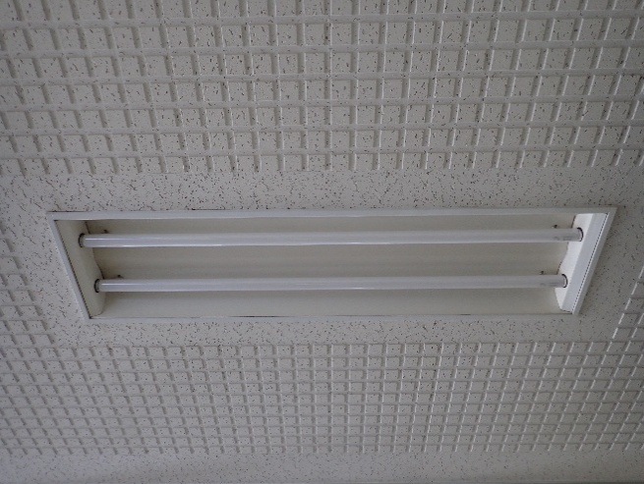
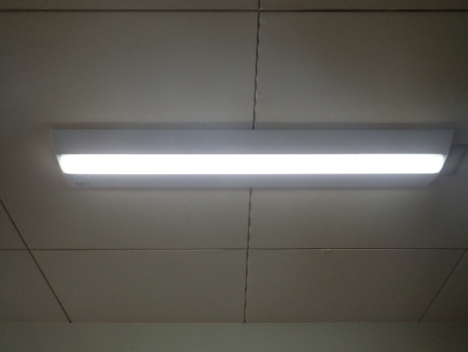

２．会議室 ５箇所
 | 施工前 | 施工後
写真

 | 写真 | 写真

３．玄関 ２箇所
 | 施工前 | 施工後

 | 写真 | 写真

